商品信息
COCO Living Space｜电源插头固定器可爱绕线器
来源：COCO_Living_Space_Shopee全量审计_持续更新.xlsx｜工作表：高销量商品｜Excel第7行｜商品ID：23262276295

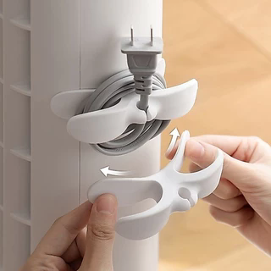
字段 | 内容 | 商品主图
序号 | 19
商品主图 | 见右侧嵌入主图
商品ID | 23262276295
商品中文名称 | 电源插头固定器可爱绕线器
商品标题 | Kitchen cable winder, desktop cable organizer, plug holder, cable-winding clip, power cord complete set
Shopee链接 | https://shopee.com.my/Kitchen-cable-winder-desktop-cable-organizer-plug-holder-cable-winding-clip-power-cord-complete-set-i.115498741.23262276295
近月销量显示 | 11 Sold/Month
近月销量下限 | 11
列表价格显示 | RM1.32
列表最低价(MYR) | 1.32
列表评分 | 4.7
累计总销量显示 | 20k+ Sold
累计总销量下限 | 20,000
是否精确 | FALSE
详情价格显示 | RM1.32
详情价(MYR) | 1.32
详情评分 | 4.7
评论覆盖 | 51
好评主题 | 51
差评/风险主题 | 51
图片来源URL | https://down-my.img.susercontent.com/file/sg-11134201-824ic-mpuix4nnk3657b@resize_w320_nl.webp
1688链接 | https://detail.1688.com/offer/1068834093198.html?spm=a262uh.11734178.favorite-offers-offer-list-offer1.2.59912ef6kyb9kg
颜色/规格 | 黑/白
长宽高 | 10.3cm/2.8cm/3cm
重量(g) | 10
单个成本 | 0.45
单个运费 | 1.80
国内段总价 | 2.25
国际头程 | 0.23
总成本估算 | 3.29
利润估算 | -1.11
预计毛利率估算 | -50.94%
3个成本 | 1.35
3个运费 | 1.80
国内段总价2 | 3.15
国际头程2 | 0.69
总成本估算2 | 6.27
利润估算2 | 0.28
预计毛利率估算2 | 4.20%
5个成本 | 2.25
5个运费 | 1.80
国内段总价3 | 4.05
国际头程3 | 1.15
总成本估算3 | 9.26
利润估算3 | 1.65
预计毛利率估算3 | 15.16%
8个成本 | 3.60
8个运费 | 1.80
国内段总价4 | 5.40
国际头程4 | 1.85
总成本估算4 | 13.73
利润估算4 | 3.73
预计毛利率估算4 | 21.36%

